Sheet1
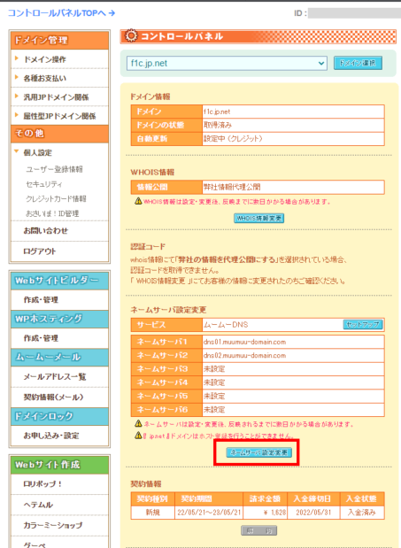
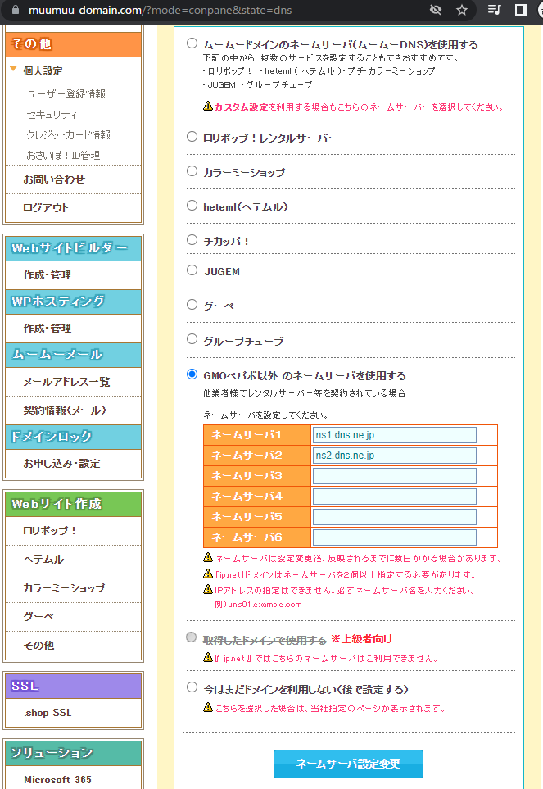
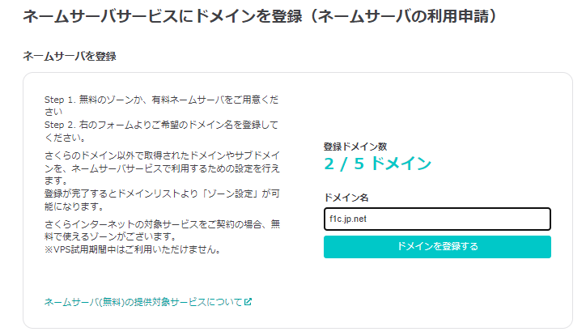
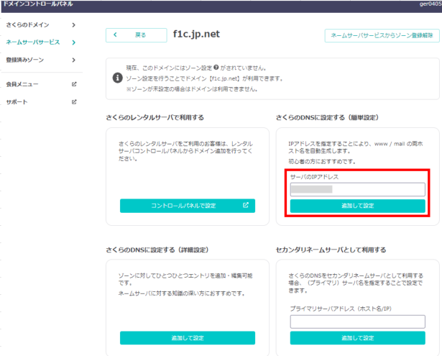
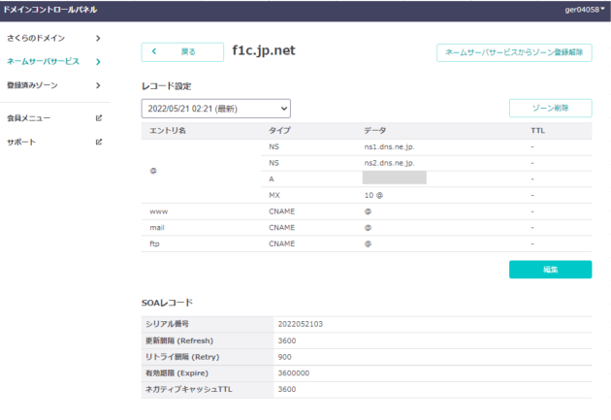
https://www.sakura-vps.net/original-domain-settings-for-sakura-vps/
http://vdeep.net/sakuravps-muumuu

https://muumuu-domain.com/domain/search
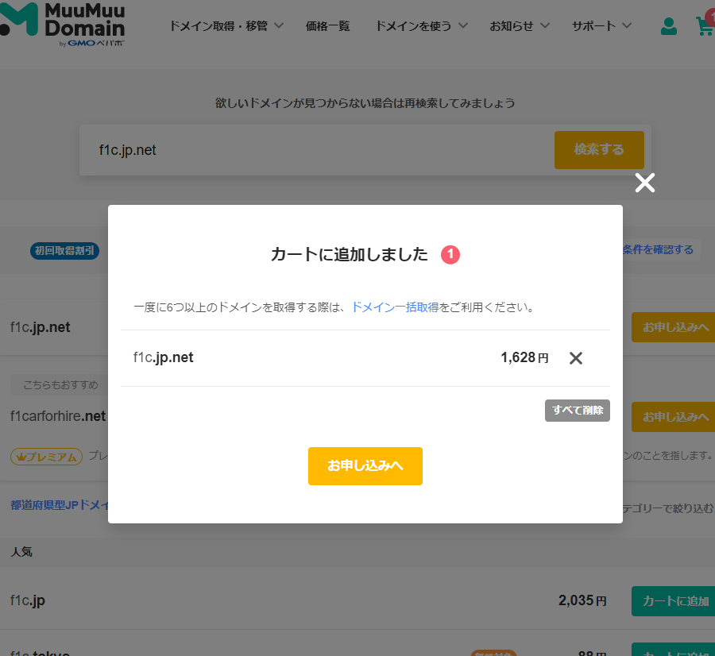

さくらVPSのネームサーバ
 | ネームサーバ1: ns1.dns.ne.jp
 | ネームサーバ2: ns2.dns.ne.jp

